Analysis
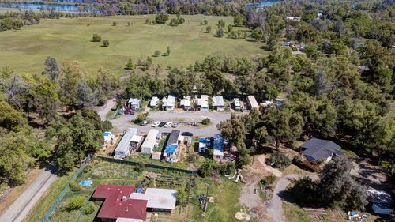
交通： | 我们觉得位置不错，交通便利
 | 这个MHP离 5号高速 和 CA 273 高速很近
 | 附近还有一个机场： Redding Municipal Airport
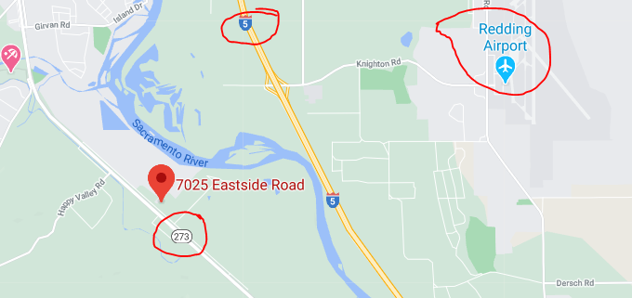

经济： | 经济具有多样性，有木材行业，医疗产业，零售业
 | 家庭收入均值将近四万美元一年。是MHP的目标人群。

人口： | 有足够的人口支撑MHP产业
 | 犯罪率很低 | crime rate | 47/1000

 | Population in 2018: 10,476 (96% urban, 4% rural). Population change since 2000: +14.9%

 | Read more: http://www.city-data.com/city/Anderson-California.html

房屋： | 50% 的人口租房住，MHP还是很有市场。

MHP 2019 年财务 信息
 | 费用只占收入的21%，相比较其他MHP，不算高。
 | 收益还不错。

 | 收入 | 109,800

 | 支出
 | PG&E | 492
 | Septic | 4,001
 | Water testing/treatment | 2,872
 | Insurance | 949
 | Permit（2个） | 953
 | Rotorooter | 340
 | Legal fee | 1,269
 | Management fee | 2,700
 | Property tax | 10,013
 | 合计 | 23,589 | 21%

 | 净收入 | 86,211

Reason to Sell:
 | Owner wants to do 1031 Exchange

Park Potential:
 | Backside expansion : need to check with the city

评估条件
